Result
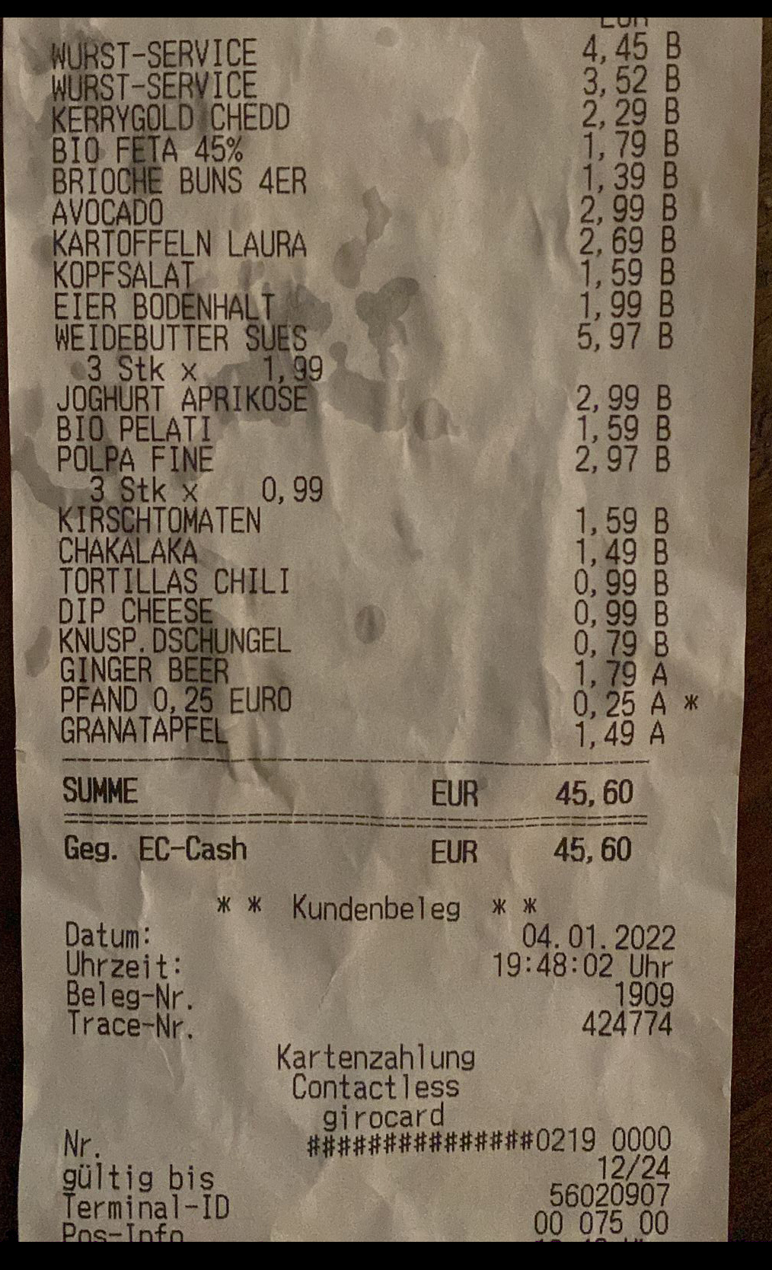
description | total | quantity | Product | Carbon Footprint (per 100g / Item) | Typical weight | Typical footprint | Value taken from | Category | Similarity Ratio | footprint
AVOCADO | 2,99€ | 1 | Avocado | 23 | 100 | 23 |  | Obst / Gemüse | 1 | 23
POLPA FINE | 2,97€ | 1 | Polpa fine | 23 | 200 | 46 |  | Sonstiges | 1 | 46
None „WURST-SERVICE 4,45 5 |  | 1 | Wurst | 212 | 250 | 530 | Salami | Fleisch / Fisch | 0.9 | 530
WEIDEBUTTER SUES | 5,97€ | 3 | Butter | 303 | 250 | 757.5 |  | Milchprodukte / Eier | 0.9 | 2272.5
WURST-SERVICE | 3,52€ | 1 | Wurst | 212 | 250 | 530 | Salami | Fleisch / Fisch | 0.9 | 530
GINGER BE! | 1,79€ | 1 | Ginger Beer | 51 | 1000 | 510 | Cola | Getränke | 0.9 | 510
TORTILLAS CHILI | 0,99€ | 1 | Tortillas | 20 | 250 | 50 | Corn meal?? | Sonstiges | 0.9 | 50
KIRSCHTOMATEN HO | 9€ | 1 | Tomaten | 33 | 250 | 82.5 |  | Obst / Gemüse | 0.9 | 82.5
BIO. PELATI $ 1,598 |  | 1 | Pelati | 23 | 200 | 46 |  | Sonstiges | 0.9 | 46
PFAND_0, 25° EURO | 0,25€ | 1 | Pfand | 0 | 0 | 0 |  | Getränke | 0.9 | 0
KOPFSALAT. . | 1,59€ | 1 | Salat | 14 | 150 | 21 |  | Obst / Gemüse | 0.9 | 21
KARTOFFELN LAURA | 2,69€ | 1 | Kartoffel | 3.61 | 2500 | 90.25 |  | Obst / Gemüse | 0.9 | 90.25
BRIO BUNS 4ER | 1,39€ | 1 | Buns | 31 | 500 | 155 | Brot | Sonstiges | 0.9 | 155
EIER BODENHALT ( | 1,99€ | 1 | Eier | 68 | 550 | 374 |  | Milchprodukte / Eier | 0.9 | 374
KERRYGOLD;CHEDD | 2,29€ | 1 | Kerrygold Extra ungesalzen | 280 | 250 | 700 | Butter/margerine | Milchprodukte / Eier | 0.86 | 700
BIO Eä£€ 45% | 1,79€ | 1 | Eä£€ 45% | 85 | 250 | 212.5 | Feta | Milchprodukte / Eier | 0.86 | 212.5
GRANATAPFE | 1,49€ | 1 | Apfel | 6 | 1500 | 90 |  | Obst / Gemüse | 0.8 | 90
3 Stk D äg JOGHURT APRIKÜS } | 2,99€ | 1 | Jogurt | 55 | 500 | 275 |  | Milchprodukte / Eier | 0.75 | 275
KNUSP. DSCHUNGEL | 0,79€ | 1 |  |  |  |  |  |  | 0
HEE \ | 0,99€ | 1 |  |  |  |  |  |  | 0
 |  | 20 |  | 1442.61 | 8950 | 4492.75 |  |  | 16.07 | 6007.75

